产品内容
产品名称 | 产品图片 | 产品尺寸 | 产品材料 | 产品规格 | 补充信息
变体1：圣诞小精灵-4个 | 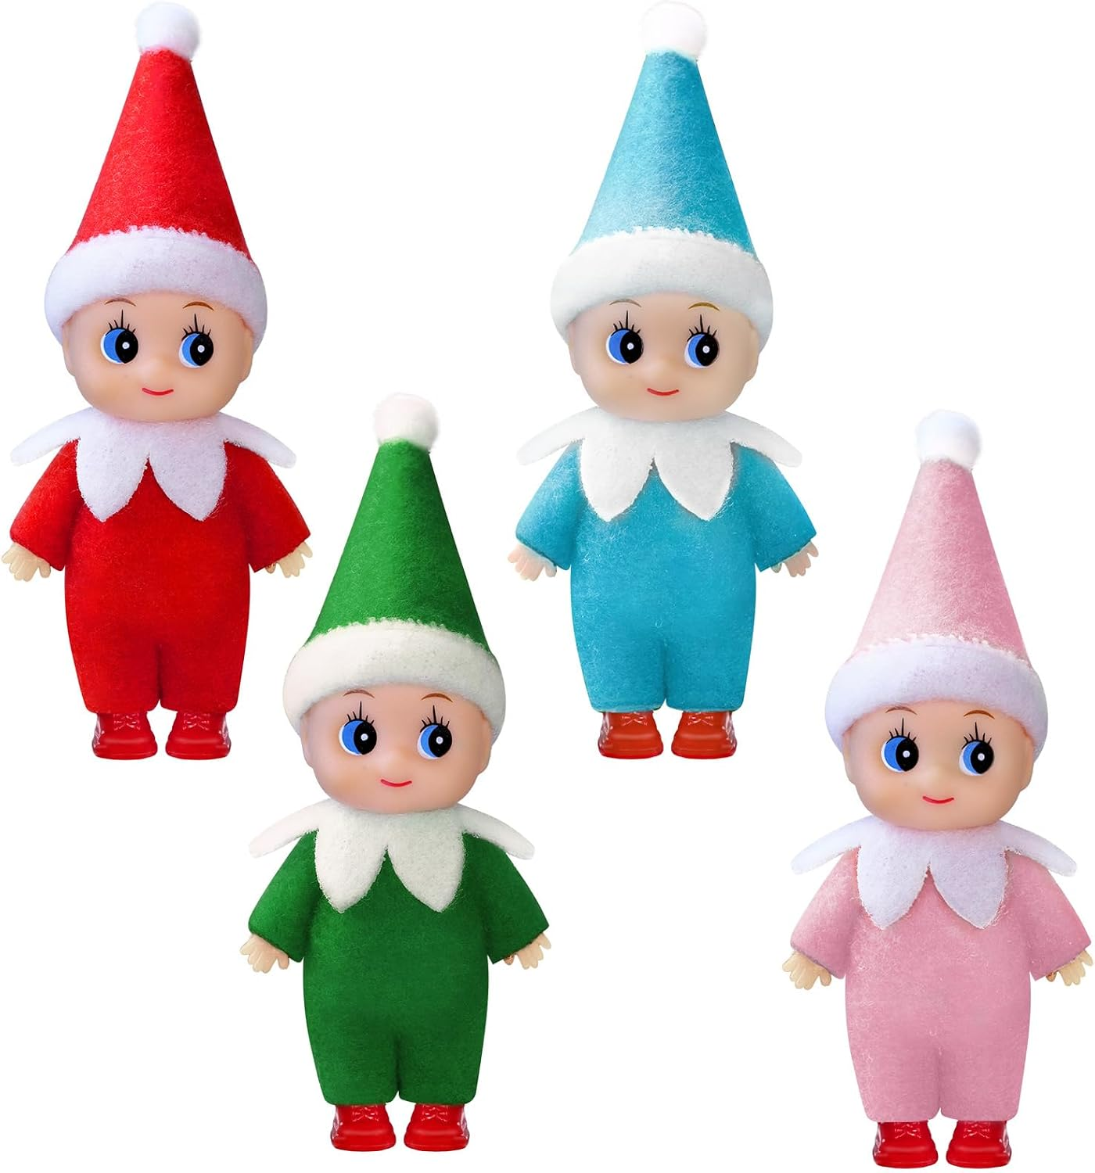 |  |  | 4个/套：红色×1、蓝色×1、绿色×1、粉色×1。开发表记录整套约200g；产品确认表记录单个约50g。 | 大眼笑脸，尖顶帽，白色帽檐与绒球，白色花瓣形领口，同色连体服，肤色手部，红色鞋子。

作图要求
图片顺序 | 产品名称 | 参考图片1 | 参考图片2 | 参考图片3 | 参考图片4 | 作图要求
第一张 | 变体1：圣诞小精灵-4个 |  |  |  |  | 参考图片1用于确定四件套白底组合、主体占比和留白。 图片类型：白底主图；成品数量：1张。 画面目的：第一眼准确说明整套包含4个圣诞小精灵。 构图：纯白背景，红、蓝、绿、粉四个完整产品全部正面入镜，可采用前后错位的紧凑组合，但四张脸、帽子绒球、双手和双脚均不得被遮挡或裁切；主体占画面约85%，整体居中，留白均衡。 不可改变：四款数量与颜色必须为红/蓝/绿/粉各1个；保留相同脸型、尖帽、白帽檐、白花瓣领、同色服装和红鞋。 上图文字：无文字。 禁止元素：道具、包装盒、品牌、水印、尺寸线、额外配件、重复或缺少任一颜色、悬浮阴影过重。 验收：白底纯净；四个产品边缘完整清晰；颜色与自有产品图一致；买家不会误判件数。 输出：1:1，1254×1254 px。参考仅用于确认同款外观和主图信息层级，不复制品牌或原图。
第二张 | 变体1：圣诞小精灵-4个 | 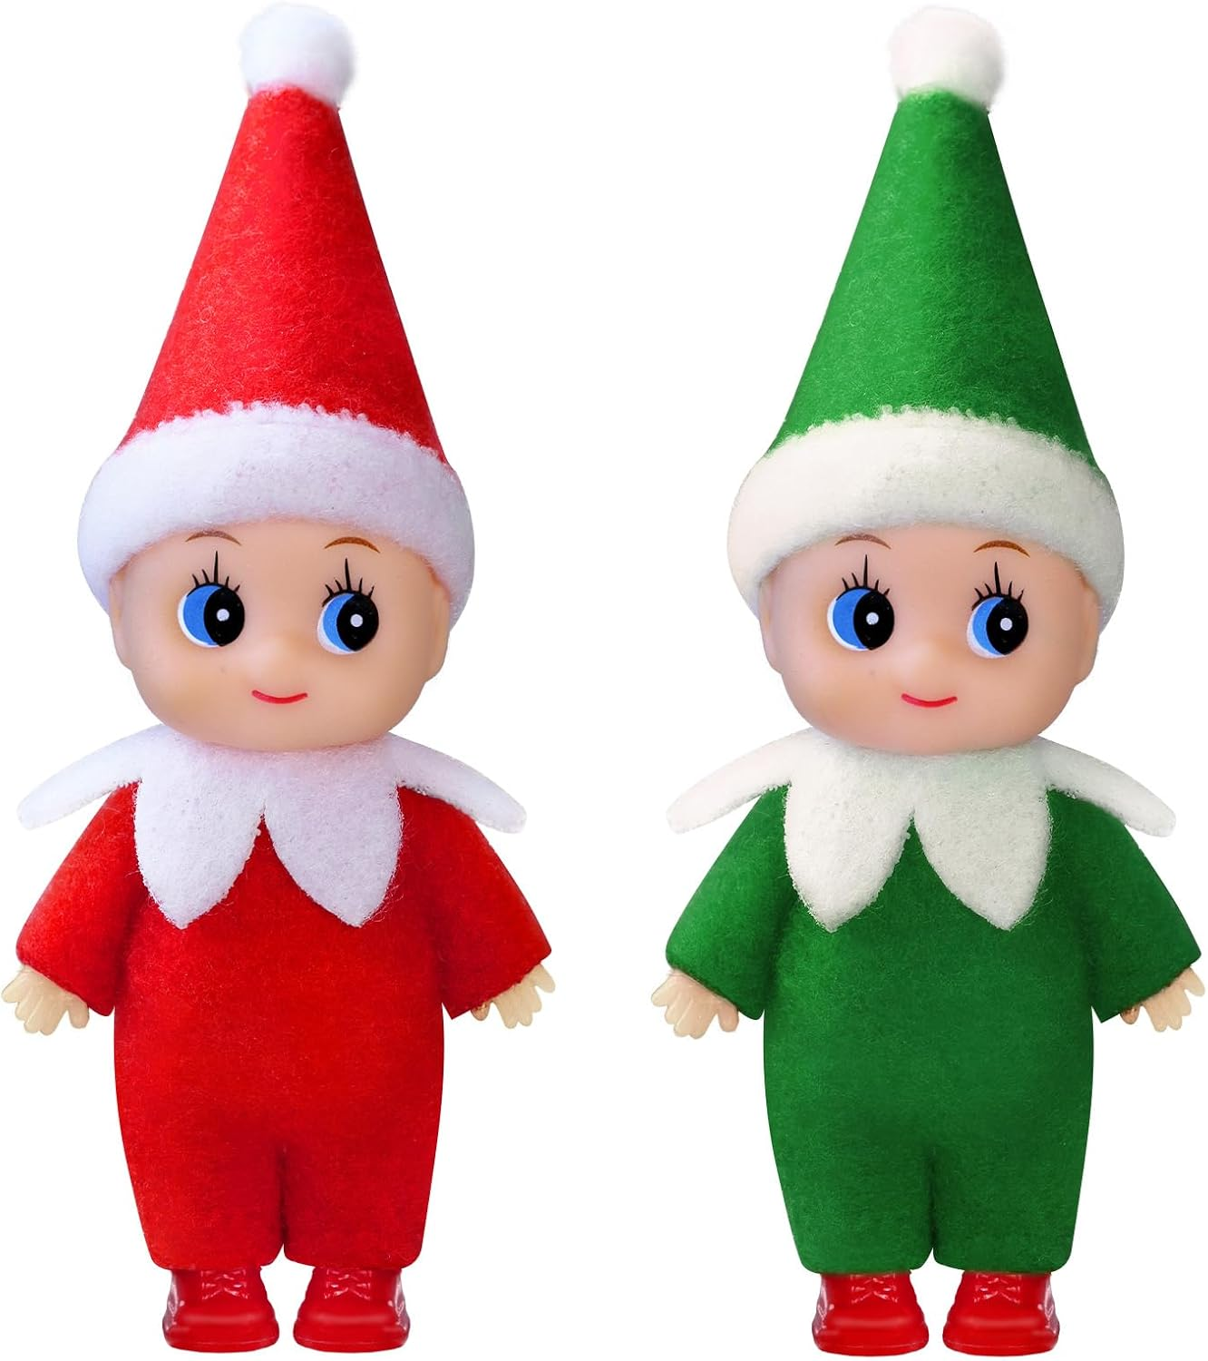 | 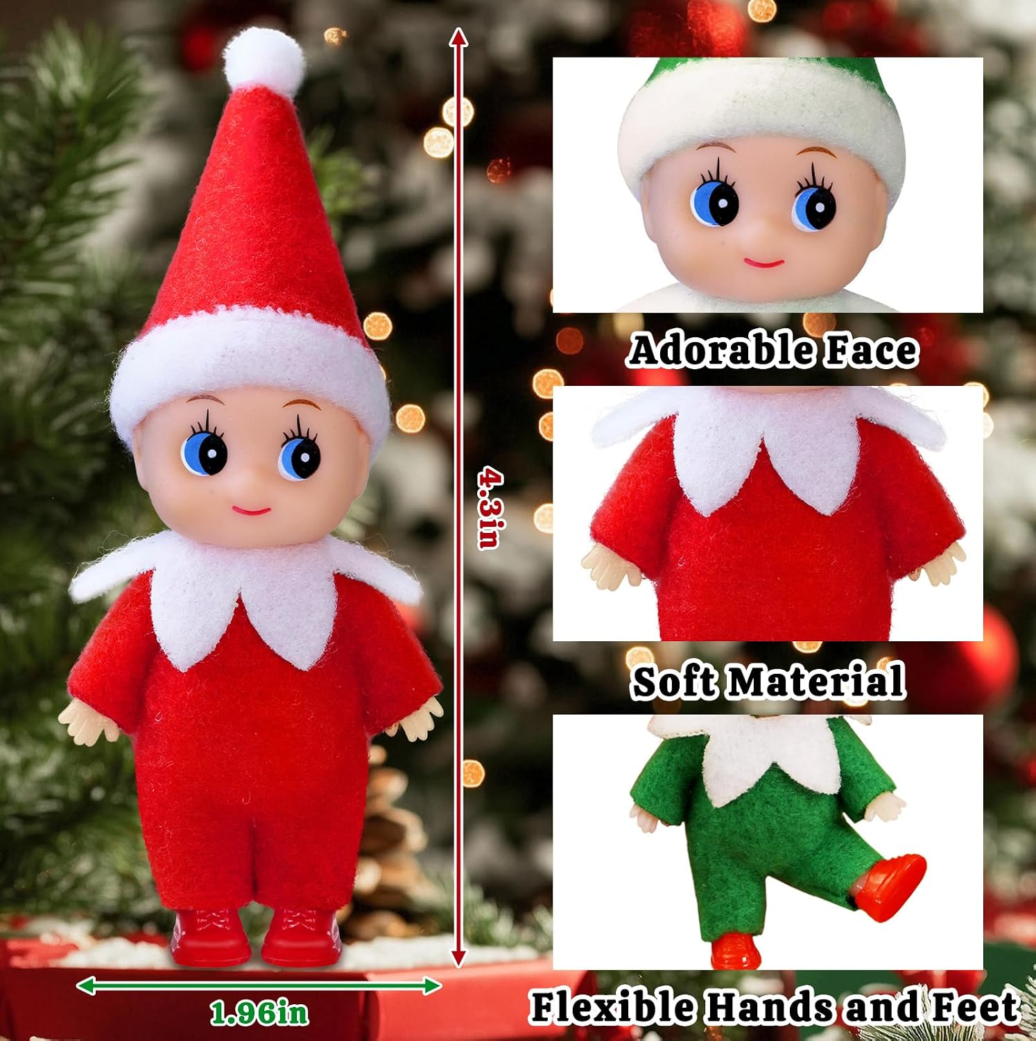 | 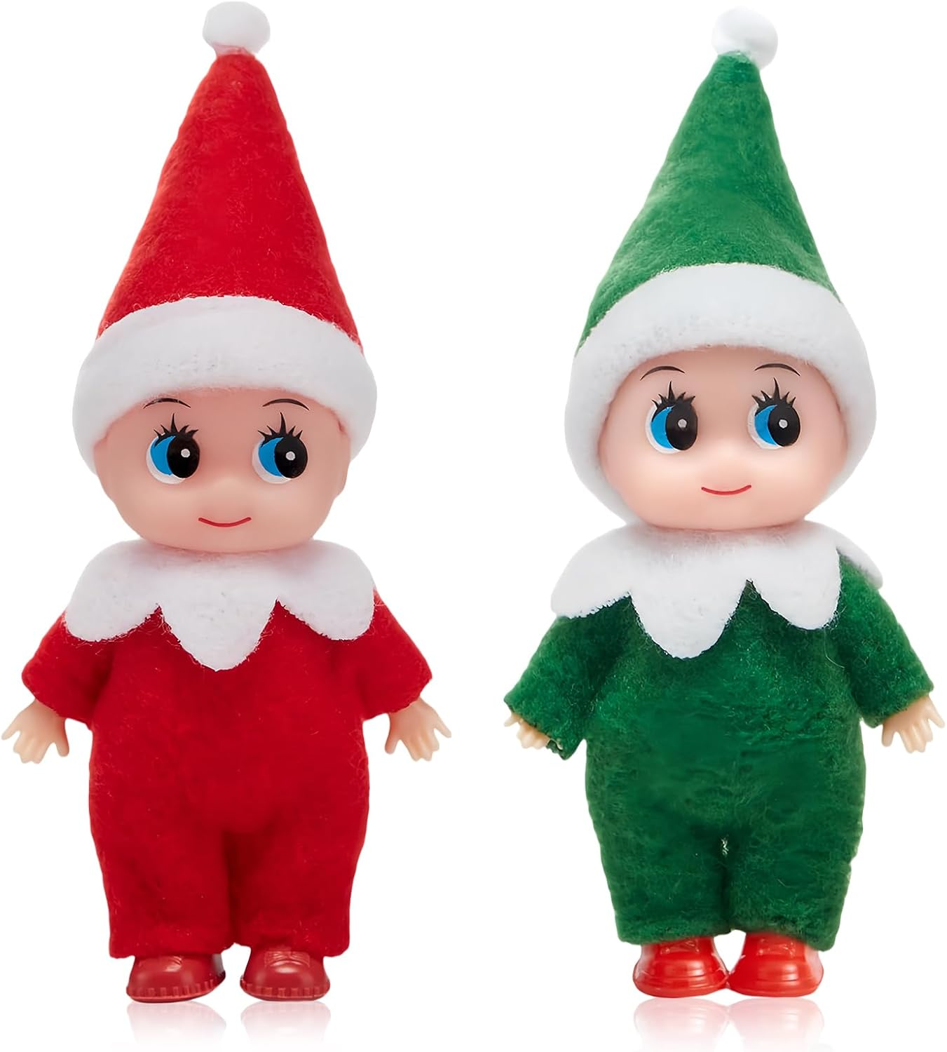 |  | 参考图片1用于确定脸部、帽檐和领口的近景比例。 参考图片2用于确定全身主体与局部特写窗口的信息层级。 参考图片3用于参考另一畅销卖家的双产品近照留白和边缘清晰度；不参考其颜色数量。 图片类型：产品近照图；成品数量：1张。 画面目的：让买家看清四款统一的脸部、帽子和领口细节，同时确认四种颜色。 构图：四个小精灵半身或三分之二身近照并排，脸部为清晰焦点；使用淡化的圣诞树灯光或暖色节日背景作为辅助层，背景景深明显，不抢主体。四种颜色都要清楚可辨，不能只突出单个颜色。 上图文字：无文字。 禁止元素：改变眼睛、嘴型、肤色、帽型、白色领口形状；添加未经确认的材质、柔软度或安全宣称；让背景饰品看起来属于包装内容。 验收：眼睛、笑脸、白帽檐、帽顶绒球和白色花瓣领口均锐利可见；四款色差真实；背景不遮挡主体。 输出：1:1，1254×1254 px。参考只借鉴近照和局部信息层级。
第三张 | 变体1：圣诞小精灵-4个 |  | 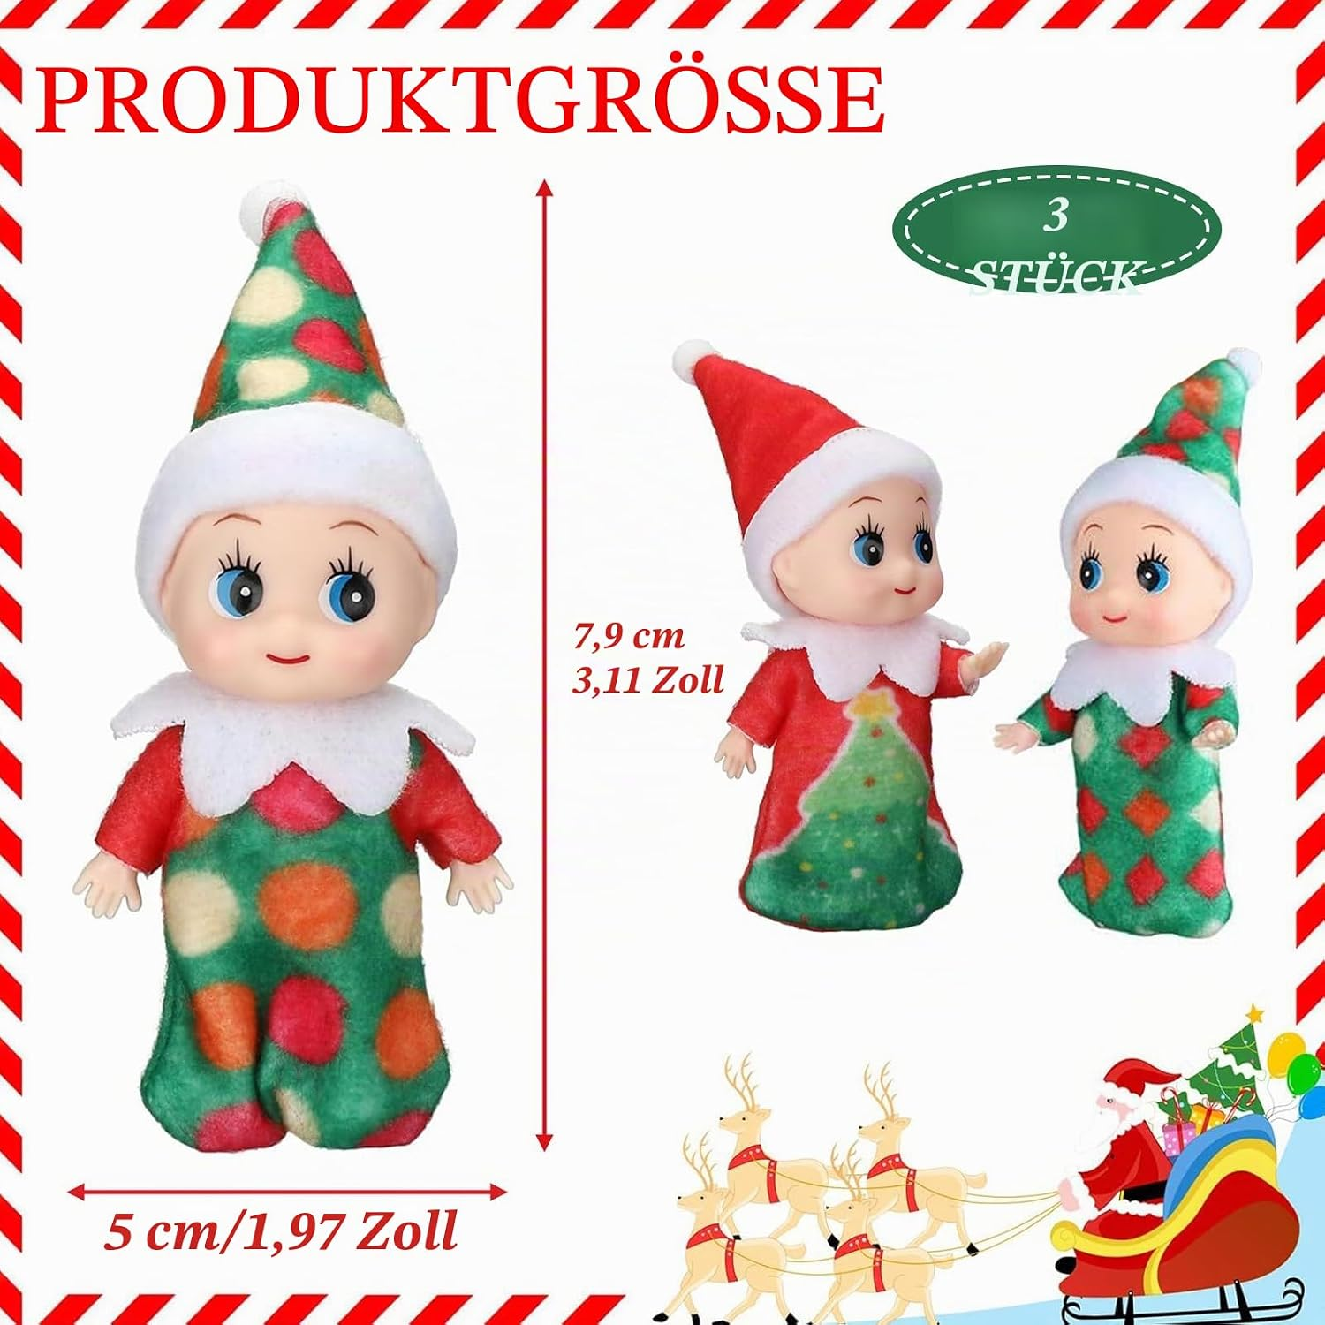 |  |  | 参考图片1用于确定尺寸箭头方向、测量起止点和数值位置。 参考图片2用于参考另一卖家的主尺寸、辅助尺寸和套装缩略图层级；不采用其尺寸与件数。 图片类型：尺寸图；成品数量：1张。 画面目的：说明单个小精灵的真实尺寸，帮助买家判断摆放比例。 制作前必补：实测单个产品从帽顶绒球最高点到鞋底的总高，以及身体/领口最宽处；用实测厘米换算英寸（1 in = 2.54 cm，英寸保留两位小数）。竞品图上的4.3 in和1.96 in只参考箭头版式，严禁直接采用。 构图：选红色小精灵完整正面站立，中心测量区保持干净；竖向箭头标总高，横向箭头标最宽处；角落可放其余三色小缩略图或克制的松枝角饰，但不得遮挡箭头。 上图文字：仅保留实测数值与单位，例如“__ cm / __ in”，不加说明性标题。 禁止元素：估算尺寸、引用竞品尺寸、把帽高/身体宽误写成总高/总宽、夸大比例。 验收：测量起止点明确；数值与实测记录一致；四款结构相同才允许共用同一组尺寸。 输出：1:1，1254×1254 px。
第四张 | 变体1：圣诞小精灵-4个 |  |  |  |  | 参考图片1用于确定全身主体加局部特写窗的版式。 参考图片2用于确定脸部、帽子和花瓣领口的放大比例。 参考图片3用于参考另一卖家的双产品细节对比和纯净留白；不采用其颜色组合。 图片类型：细节图；成品数量：1张。 画面目的：展示买家能够直接看到的造型细节，不使用未确认的功能或材质卖点。 构图：主画面放一个完整红色小精灵；周围设置3个小幅细节窗，分别放大①大眼笑脸，②尖顶帽、白帽檐和帽顶绒球，③白色花瓣领口与红鞋；背景用轻量暖色节日虚化环境，产品和细节窗优先。其余蓝、绿、粉可作为底部小缩略图确认套装配色。 上图文字：无文字。 禁止元素：写“Soft Material”“Flexible”等未经自有资料确认的词；凭竞品图增加可弯曲、可拆卸或安全功能；改变五官和服装结构。 验收：每个细节窗来自本品对应部位；边缘干净；主产品与局部颜色一致；背景不造成配件误解。 输出：1:1，1254×1254 px。
第五张 | 变体1：圣诞小精灵-4个 |  | 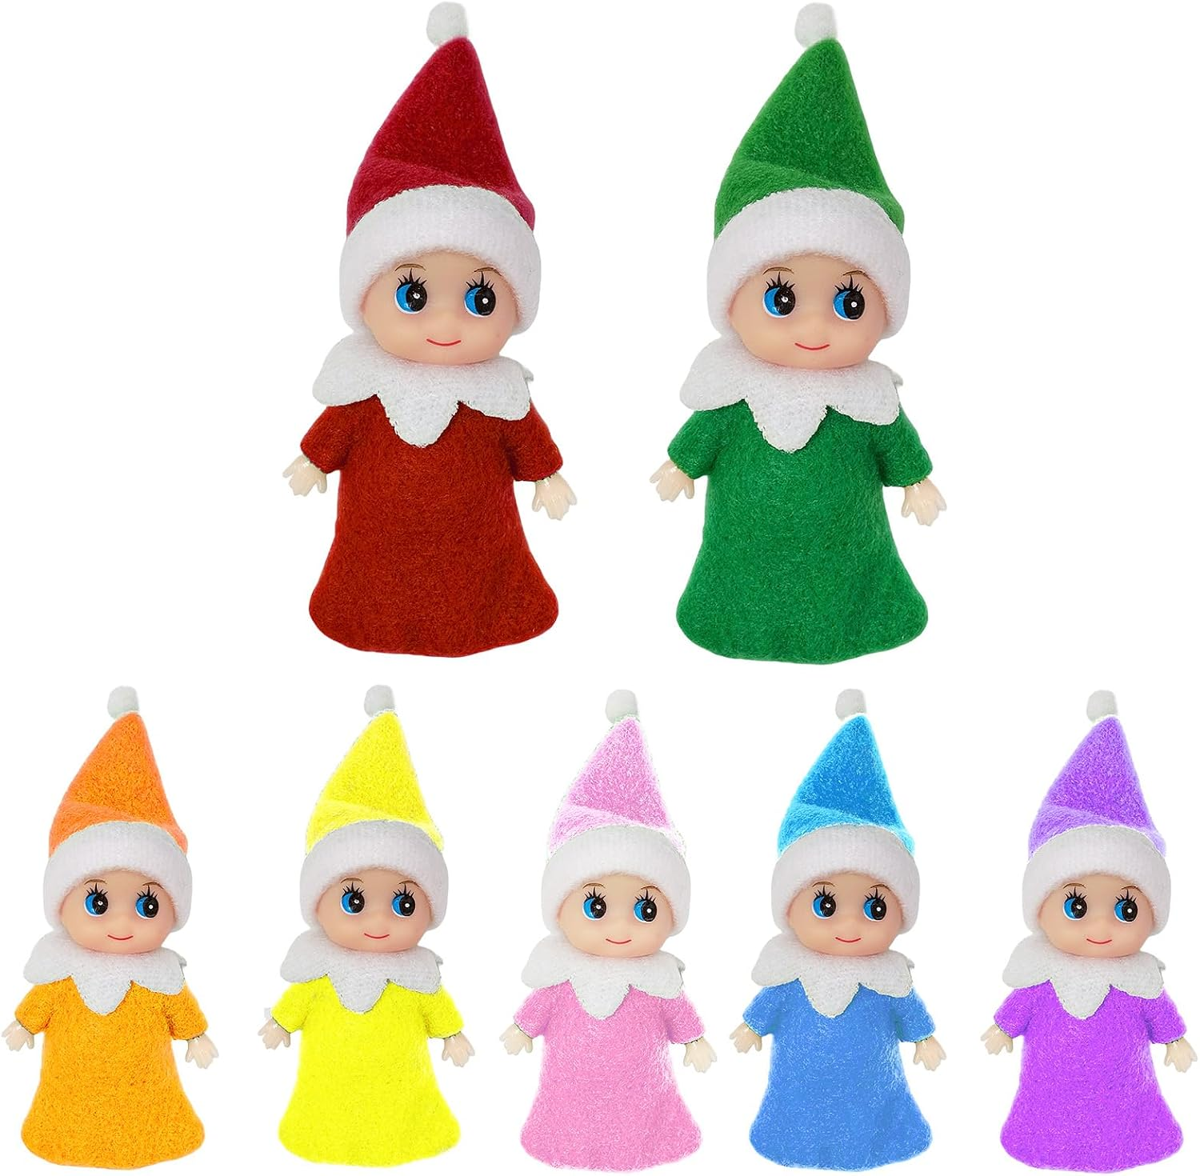 | 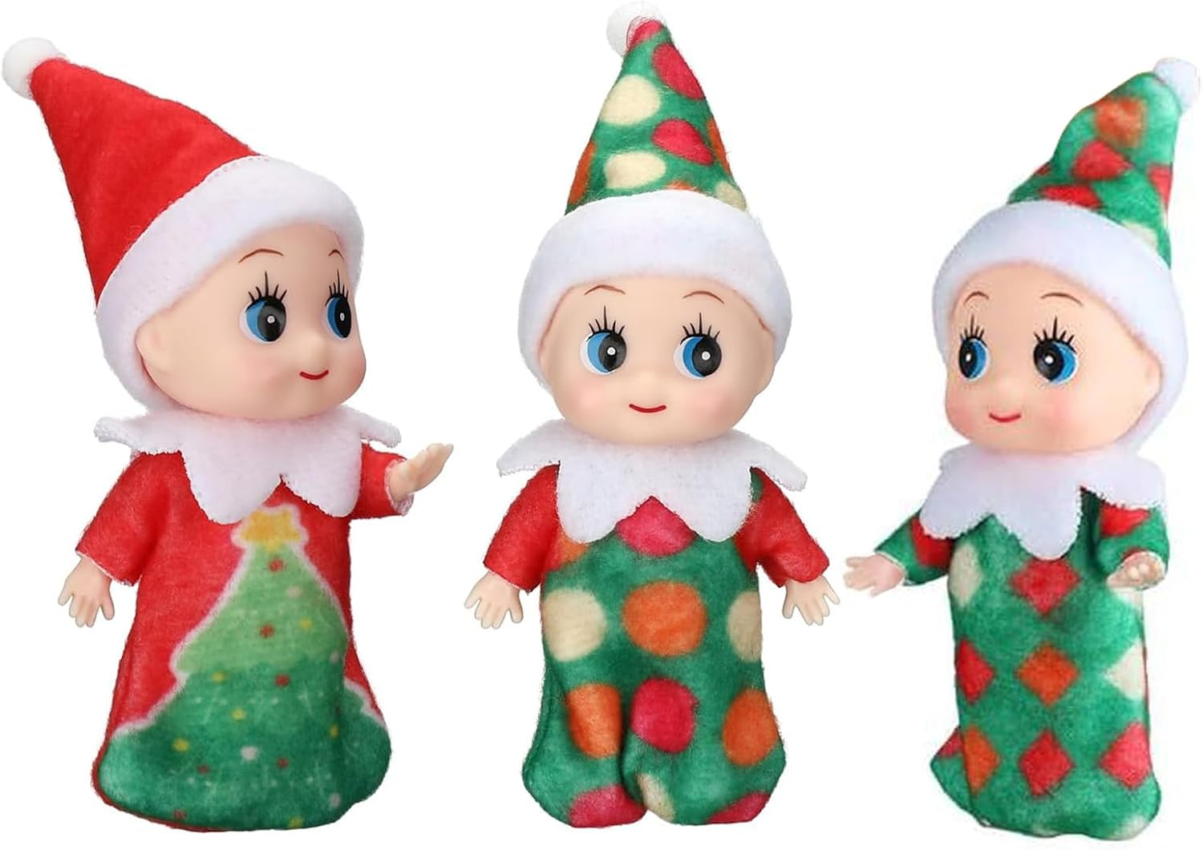 |  | 参考图片1用于确定本品四件套的准确颜色组合和白底陈列。 参考图片2用于参考另一畅销卖家的多件套前后层级；不采用其七件装和额外颜色。 参考图片3用于参考第三位卖家的错位组合和单体放大关系；不采用其图案、造型和件数。 图片类型：套装特点图；成品数量：1张。 画面目的：突出确认无误的差异卖点——一套4个、四种颜色各1个。 构图：四个小精灵完整站立或轻微错位排布，红/蓝/绿/粉清楚分开；使用浅色节日背景、少量松枝和柔和灯点作为辅助，产品占主要面积。 上图文字：顶部使用精简英文“4-Piece Set”，只出现一次；不增加材质、尺寸、年龄或安全文案。 禁止元素：把4个装误写成4个变体；增加其他颜色、配件、包装盒或赠品；使用竞品品牌和原文案。 验收：画面恰好4个；四种颜色各1个；标题清晰但不压产品；套装内容一眼可数清。 输出：1:1，1254×1254 px。
第六张 | 变体1：圣诞小精灵-4个 | 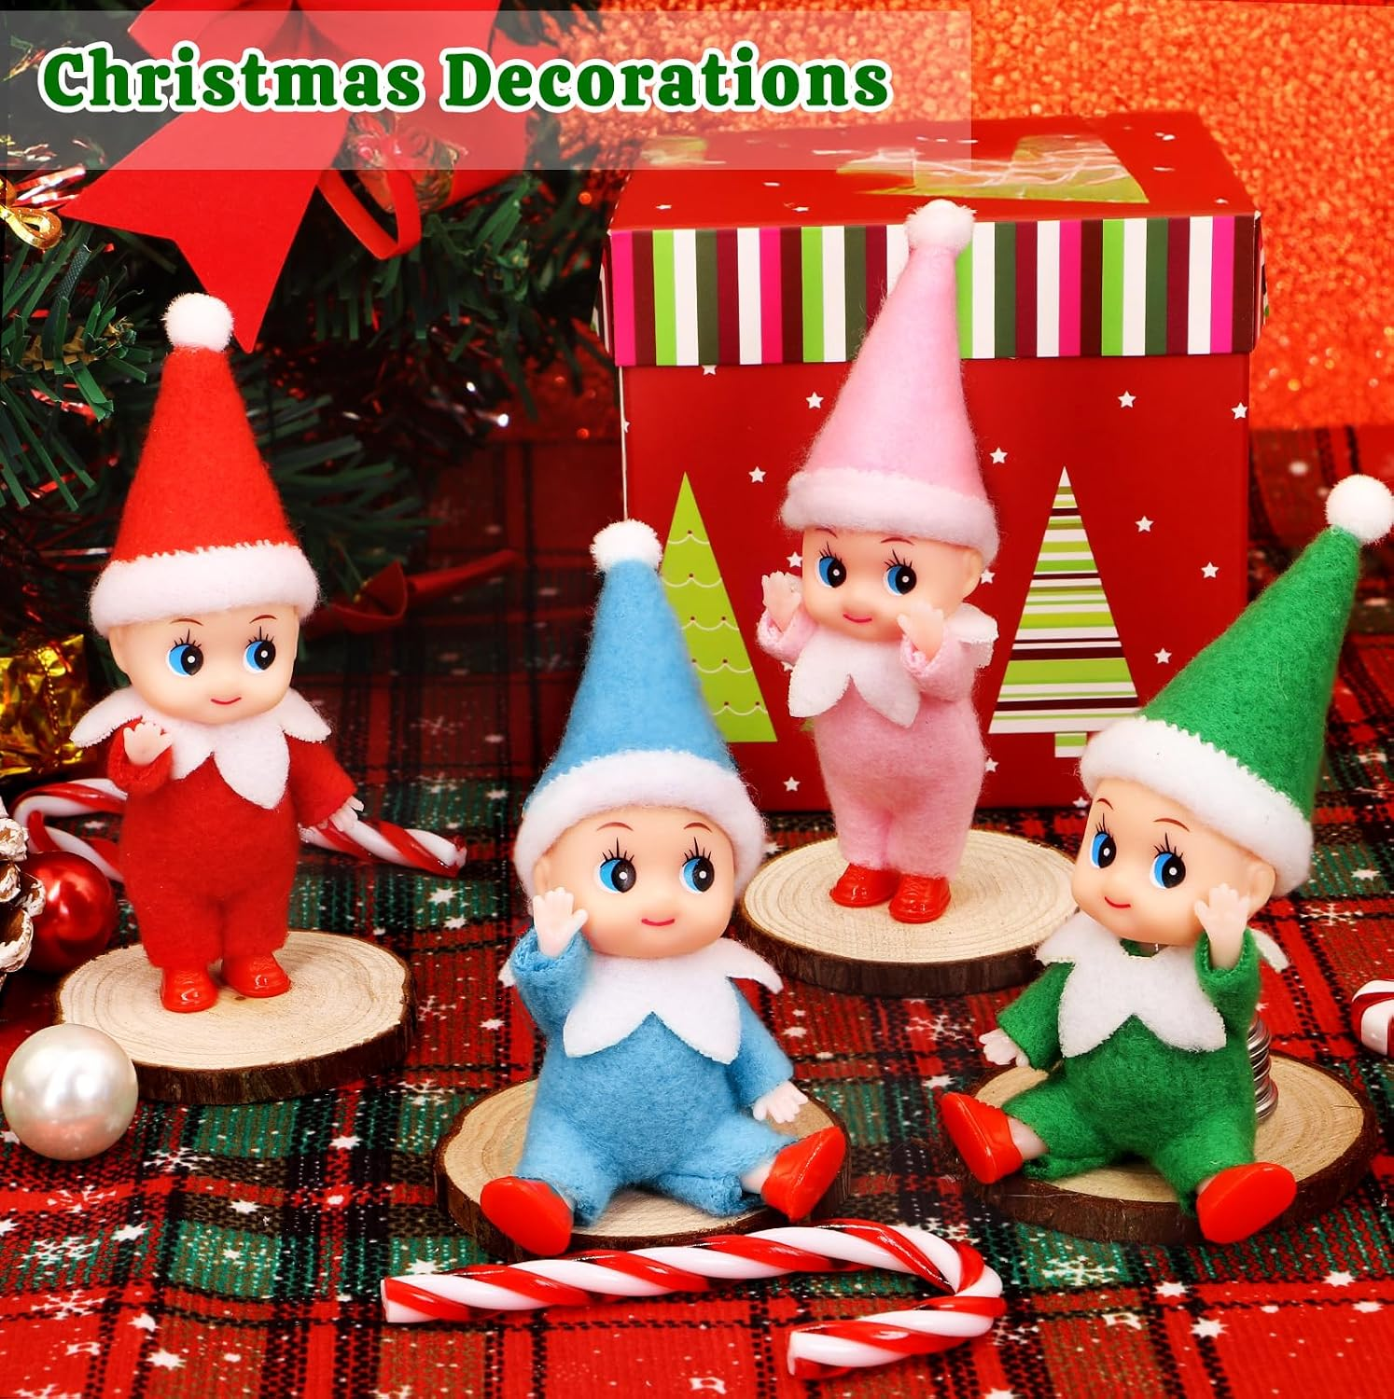 | 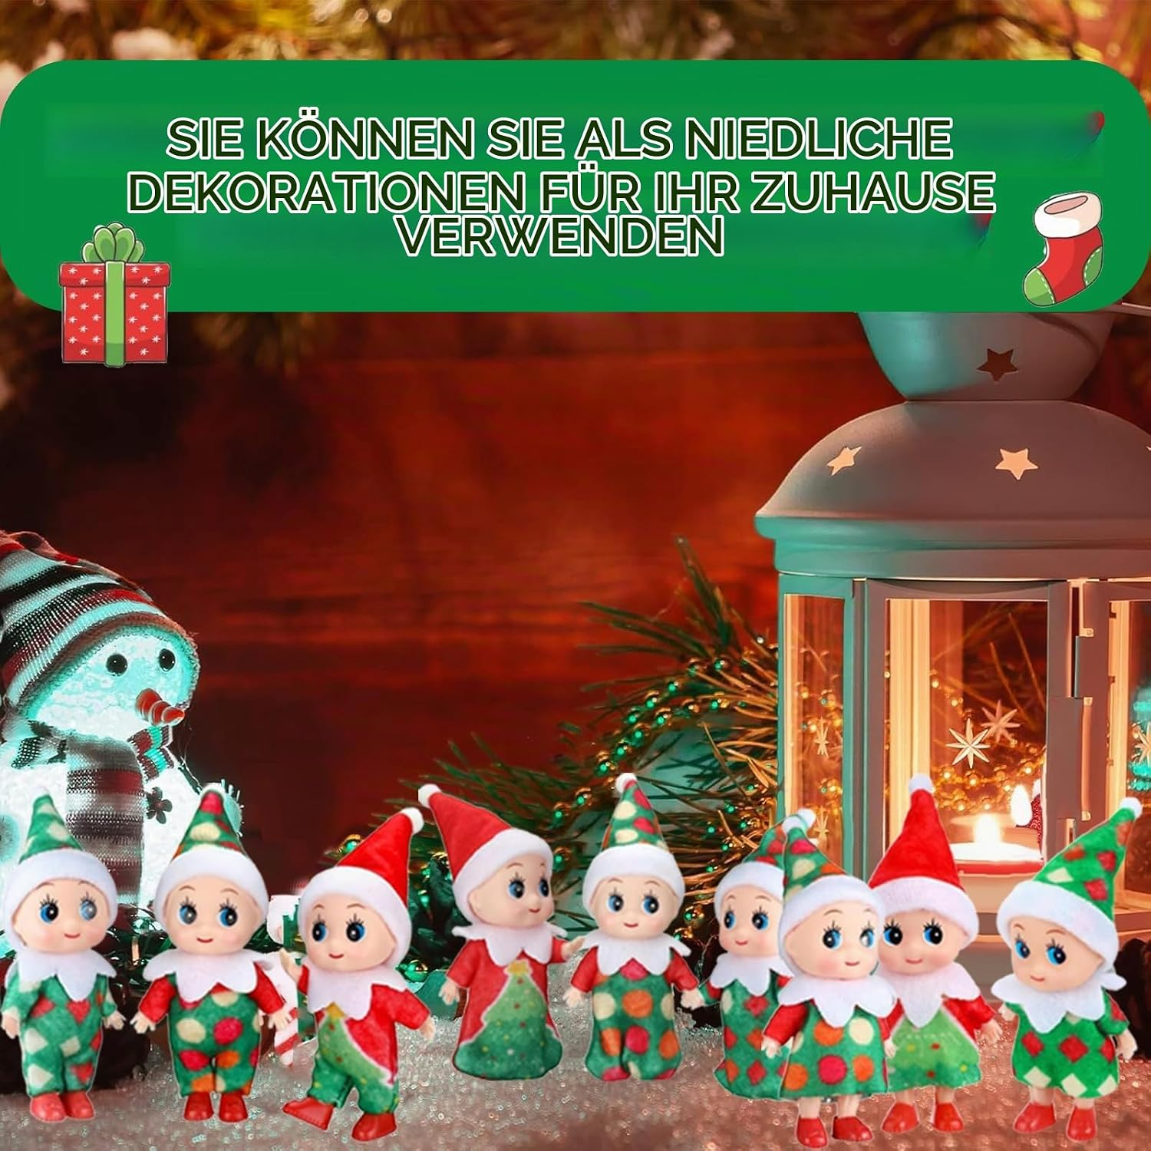 | 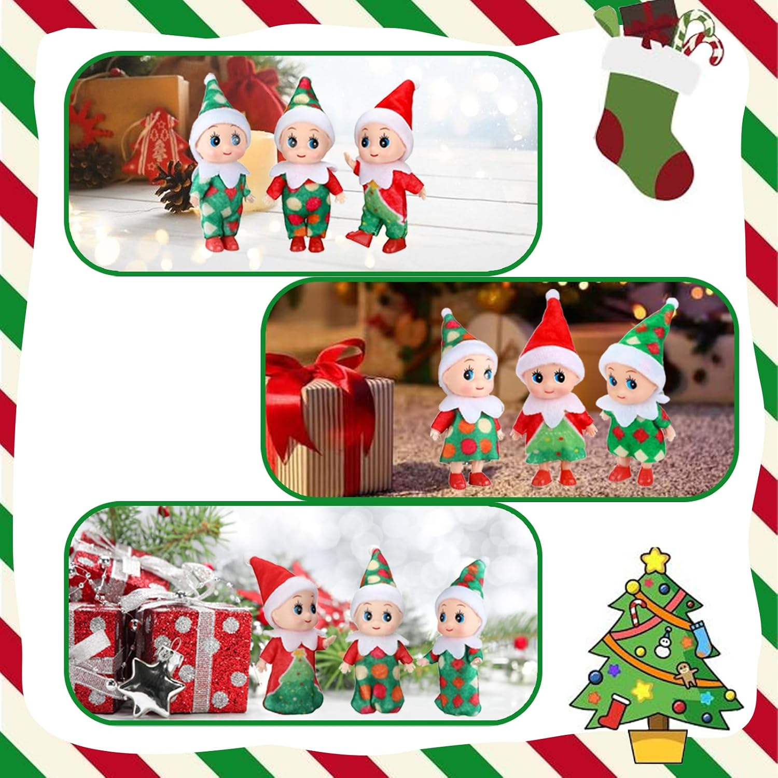 |  | 参考图片1用于确定四款产品在桌面圣诞陈列中的前后层次。 参考图片2用于参考暖色灯光、松枝和灯笼形成的节日氛围；不复制其文案和产品数量。 参考图片3用于参考礼盒、松枝与产品之间的道具比例；不采用其拼贴边框。 图片类型：完整场景图；成品数量：1张。 画面目的：展示整套小精灵作为圣诞桌面、壁炉架或树旁装饰时的视觉效果。 构图：选择一个自然的暖色圣诞室内场景，优先桌面或壁炉架；四个小精灵形成前后层次但都清楚可辨，附近可有松枝、灯串、礼盒等环境道具，背景适度虚化。产品保持真实比例，不放大到接近真人玩偶。 上图文字：无文字。 禁止元素：只出现部分颜色；儿童手持造成尺寸误判；把礼盒、灯串、糖果等道具暗示为包装内含；增加未经确认的悬挂或固定结构。 验收：红/蓝/绿/粉各1个；场景自然且产品仍是视觉主体；四张脸均可辨；道具和产品边界明确。 输出：1:1，1254×1254 px。
第七张 | 变体1：圣诞小精灵-4个 | 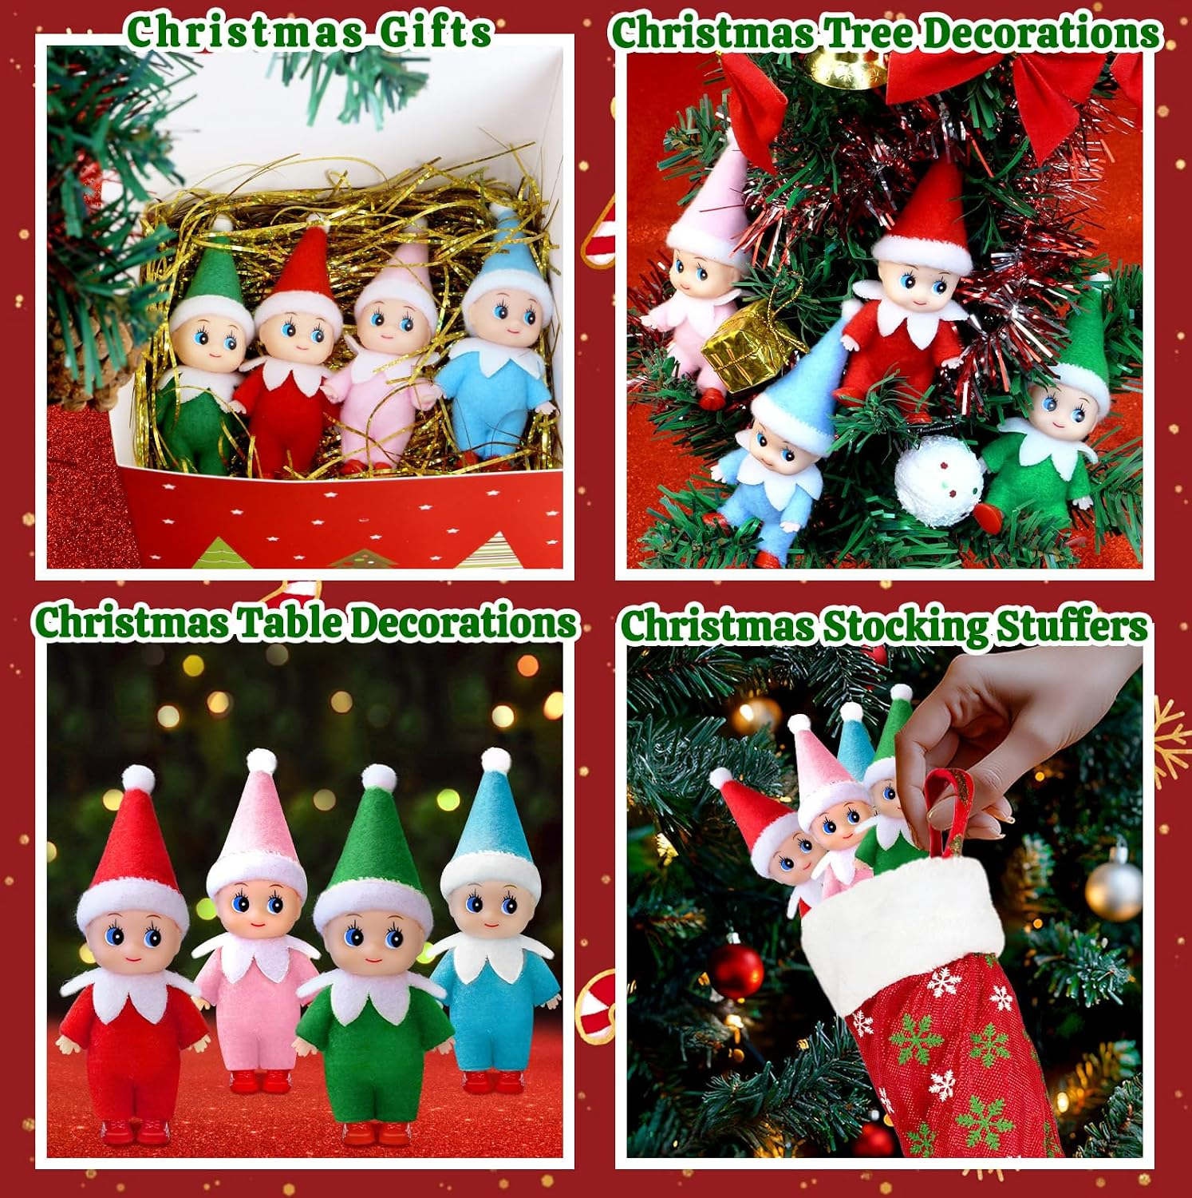 |  | 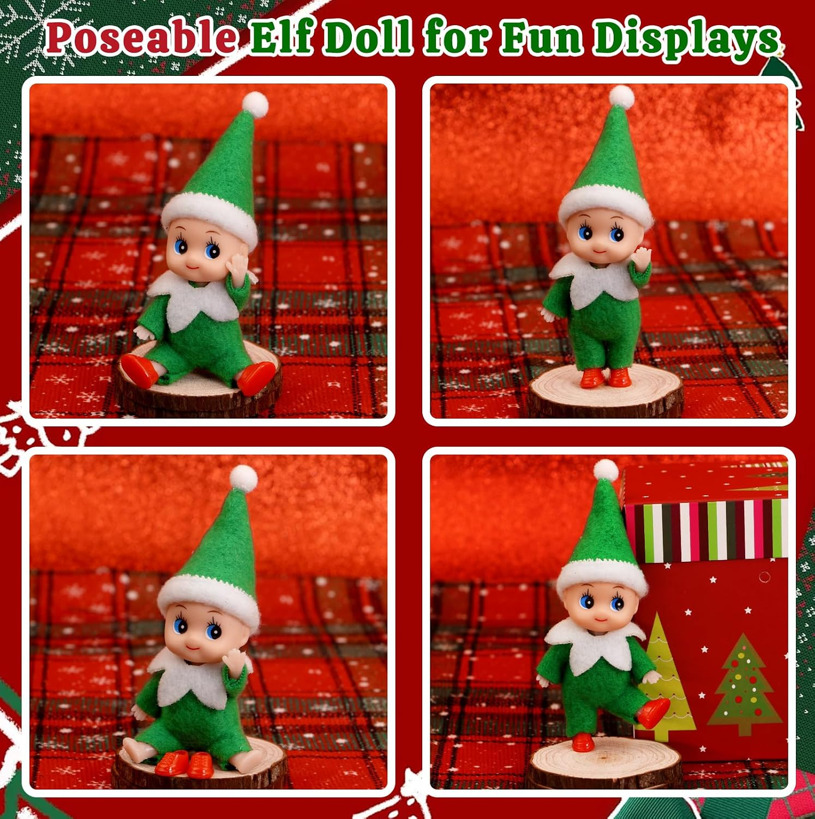 | 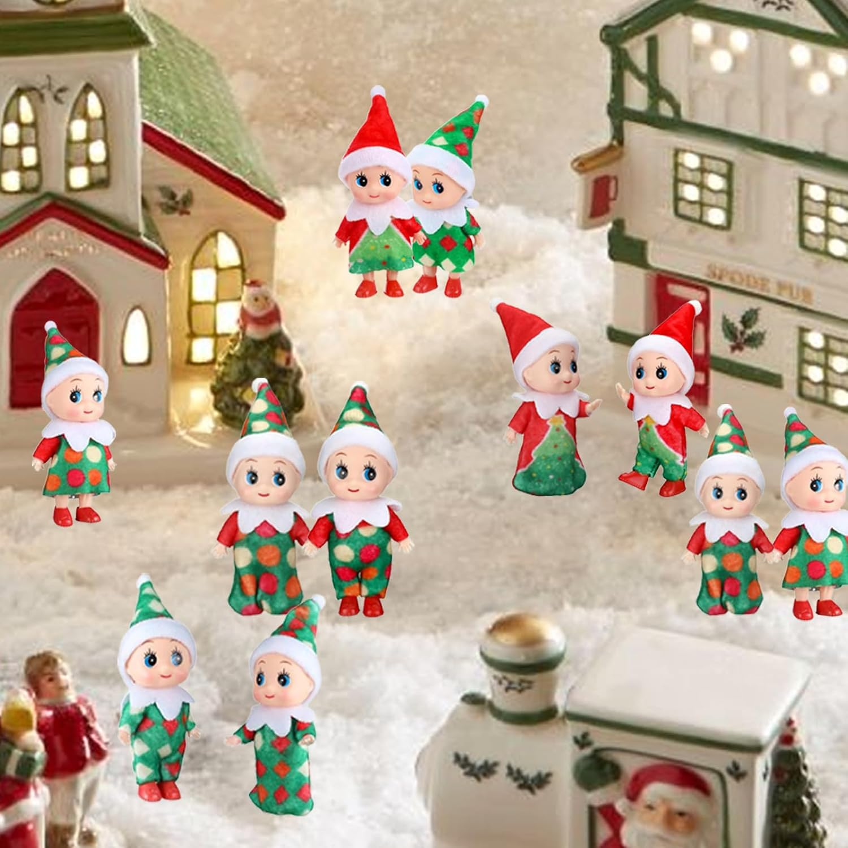 | 参考图片1用于确定四宫格的场景类别和阅读顺序。 参考图片2用于参考另一卖家的多场景分区和产品可见比例。 参考图片3用于确定四格画面统一边距、分区节奏和主体大小。 参考图片4用于补充冬季村落陈列场景的环境层次；不采用其重复产品数量。 图片类型：四宫格场景图；成品数量：1张。 画面目的：展示同一套4个小精灵在不同圣诞陈列位置中的搭配方式。 构图：四格分别为①圣诞树旁，②壁炉架/书架，③节日餐桌或玄关桌，④礼盒旁的节日陈列；每格使用本品红/蓝/绿/粉组合，可调整站位但不得改变结构、颜色或件数。产品在每格中都要清楚可辨，场景差异明显。 上图文字：无文字。 禁止元素：使用竞品图拼贴；复制竞品文案；同一场景简单换背景色；让礼盒、树饰或袜子看起来属于包装；出现品牌、水印或额外小精灵。 验收：四个场景用途有区别；套装身份一致；四款颜色不混用、不丢失；格线整齐、产品不被裁切、背景不抢主体。 输出：1:1，1254×1254 px。

